PASAPORTE
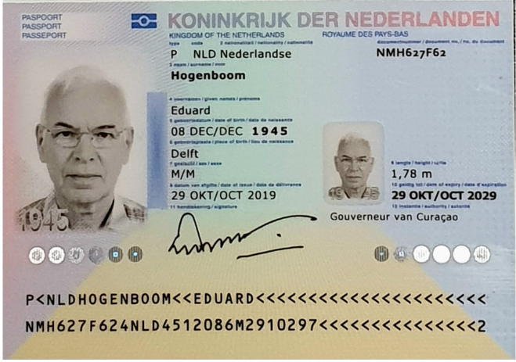
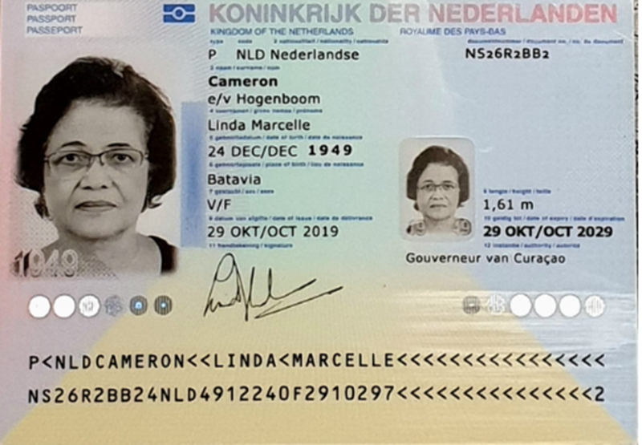

 |  | Nombre | Linda
Nombre | Eduard | Nombre | Marcelle
Apellido | Hogenboom | Apellido | Cameron
Género | Masculino | Apellido de Casado | Hogenboom
Pasaporte | NMH627F62 | Género: . | Femenino
Fecha de nacimiento | 8 de Decembere 1945 | Pasaporte | NS26R2BB2
Edad | 80 | Fecha de nacimiento | 24 de Diciembre 1949
Estado civil | Casado | Edad | 76
Dirección | LA VISTA RESORT E1, Willemstad, Curazao | Estado civil | Casada
Nacionalidad y domicilio | Surinam - Curazao | Dirección
Email: | Eduardhogenboom@gmail.com | Nacionalidad y domicilio:
Teléfono | 597 8915509 | Email:
Profesión | Empleado | Teléfono
RH | A positvo | Profesión
Seguro |  | RH
Peso | 77kg | Seguro
Peso | 170cm | Peso
Peso | Dutch, english | Altura
SALUD | Estado médico actual Diagnóstico principal: próstata extremadamente agrandada (224 cc), con retención urinaria crónica e hidronefrosis. Catéter: colocado el 12 de junio de 2026, aún en uso. Síntomas: fatiga marcada, baja energía, infecciones urinarias recurrentes, vejiga muy inflamada. Complicaciones: afectación renal (función reducida, eGFR 33), vejiga distendida, riesgo de daño progresivo. Exámenes recientes: Ecografía abdominal y tomografía: retención urinaria crónica e hidronefrosis. ECG: ritmo sinusal normal. Monitoreo de presión arterial: estable alrededor de 120/57/70. Radiografía de tórax: sin líquido ni infección, impresión de enfisema. Medicamentos actuales: Tamsulosina 0.4 mg (desde 2010). Dutasteride 0.5 mg (desde marzo 2026). Ciprofloxacina 500 mg (corto plazo, julio 2026). Otros datos: usa audífonos bilaterales, sin otros tratamientos crónicos reportados. | Idioma

RVA341-1-COSTEO
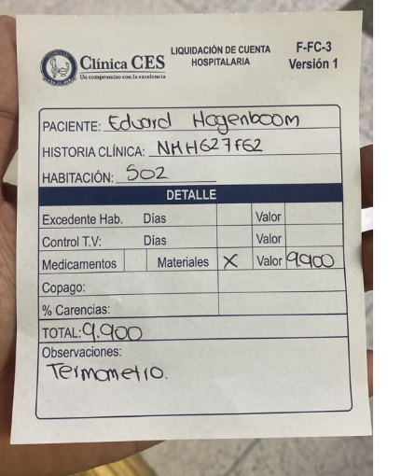
 |  |  |  |  |  |  |  |  |  |  | LIBRO DIARIO CONTABLE | AQUI SE RELACIONA LOS PAGOS
 |  |  |  |  |  |  |  | ESTADO DE CUENTA |  |  | PAGOS
ARCHIVO DE DOCUMENTOS MÉDICOS | PAGOS-FACTURA | RESERVAS Y CONFIRMACION | SERVICIOS | PROVEEDOR | CANTIDAD | PRECIO UNITARIO EN DOLARES | PASAJERO 1 PRECIO EN DOLARES | PAGOS EN PESOS | RETENCIÓN EN LA FUENTE | PAGO TOTAL | PROVEEDOR - NOMBRE COMERCIAL | Fecha del pago | Valor del pago | Forma de pago de donde salió el dinero | Tipo de movimiento | Comentarios
App | Pre compra | Emitida | Póliza de asistencia médica al viajero | Colasistencia | 15 | $6,000 | $90,000 | $44,550 | $0 | $44,550
App | Pre compra | Emitida | Póliza de asistencia médica al Acompañante | Colasistencia | 15 | $6,000 | $90,000 | $44,550 | $0 | $44,550
 | Pagado | Confirmado | Propina Enfermera | Michele | 1 | $0 | $0 | $30,000 | $0 | $30,000 | Enfermera Michely muñetones | 2026-08-13 | $30,000 | Cuenta Tio Jimmy | Transferencia bancaria
 | Facturado | Confirmado | Domicilio -Toma de muestra de LABORATORIOS CLINICOS | Echavarria | 1 | $40,000 | $40,000 | $30,000 | $0 | $30,000 | Echavarria | 2026-08-14 | $33,350 | Juridica Bancolombia | Transferencia bancaria
 | Facturado | Confirmado | Hemograma completo | Echavarria | 1 | $40,000 | $40,000 | $41,800 | $0 | $41,800 | Echavarria | 2026-08-14 | $38,450 | Se cruza con el saldo a favor
 | Facturado | Confirmado | Creatinina | Echavarria | 1 | $28,500 | $28,500
 | Facturado | Confirmado | TP: Tiempo de protrombina | Echavarria | 1 | $50,000 | $50,000
 | Facturado | Confirmado | TPT : Tiempo parcial de tromboplastina | Echavarria | 1 | $37,500 | $37,500
 | Facturado | Confirmado | Glucosa | Echavarria | 1 | $25,000 | $25,000
 | Pago Directo PAX | Confirmado | Gram de orina | CES | 1 | $0 | $0
 | Pago Directo PAX | Confirmado | Electrocardiograma EKG - ECG | CES | 1 | $0 | $0
 | ?? | Confirmado | Consulta con Especialista Urologia | CES | 1 | $333,333 | $333,333
 | ?? | Confirmado | Consulta Virtual Urologia | CES | 1 | $312,500 | $312,500
 |  |  | SERVICIOS MEDICAL TRIP
 |  | Confirmado | Traslado Aeropuerto -Hotel por trayecto conductor habla ingles | Aeroturex | 2 | $216,000 | $432,000
 |  | Confirmado | Servicio Medical Trip Colombia - Acompañamiento presencial y Virtual en español x 8 horas | Andrés | 5 | $221,111 | $1,105,555
 |  | Confirmado | Servicios Medical Trip Colombia Traslados Hotel-Clínica por trayectos cortos | Andrés | 15 | $55,000 | $825,000
 |  | Confirmado | Servicios Medical Trip Colombia Traslados Hotel-Clínica por trayectos largos | Andrés | 3 | $65,000 | $195,000
 | Pagado | Confirmado | Caja menor ACP | Alejandro |  |  |  |  |  |  | Alejandro | 2026-08-13 | $100,000 | Juridica Bancolombia | Transferencia bancaria
 |  |  |  |  | TOTAL | PESOS | $3,604,388

COTIZACIÓN CLÍNICA CES
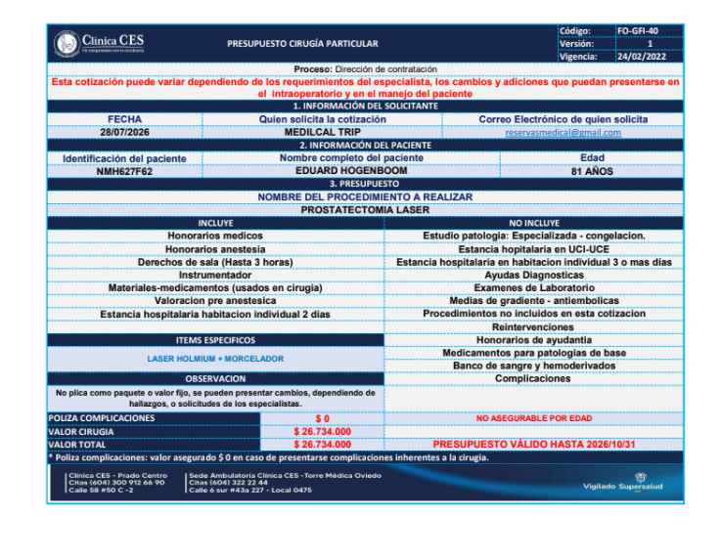
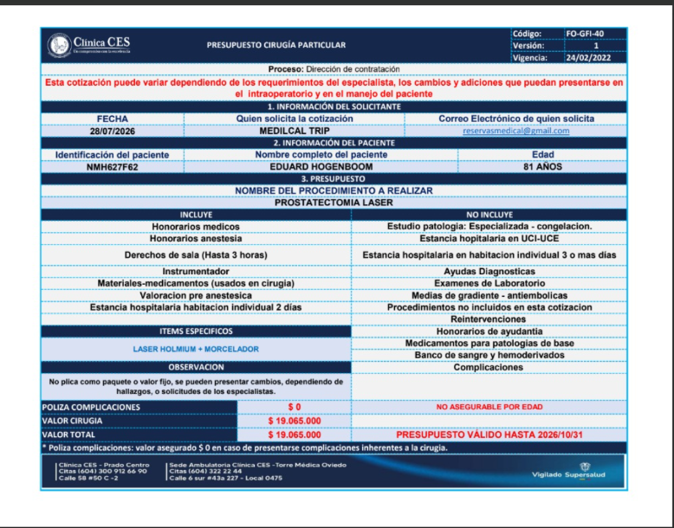

CLÍNICA CES
$26,734,000 | TARIFA COBRADA AL CLIENTE
$4,010,100 | COMISIÓN 15% MEDICAL
$22,723,900 | NETA
REVISAR DIFERENCIA CON LA PRIMERA COTIZACION

 | Prostatectomia laser

PAGOS DEL PAX
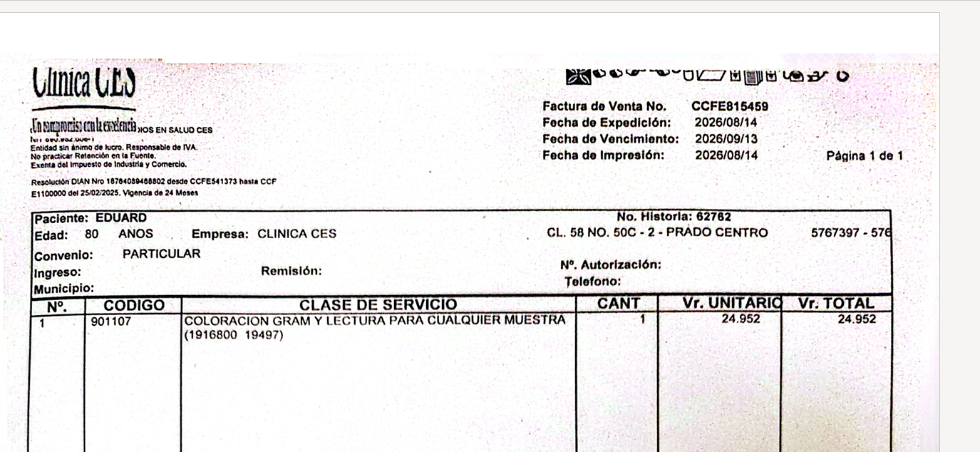
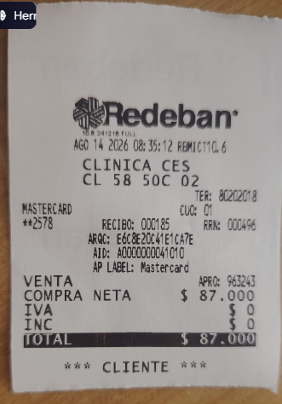
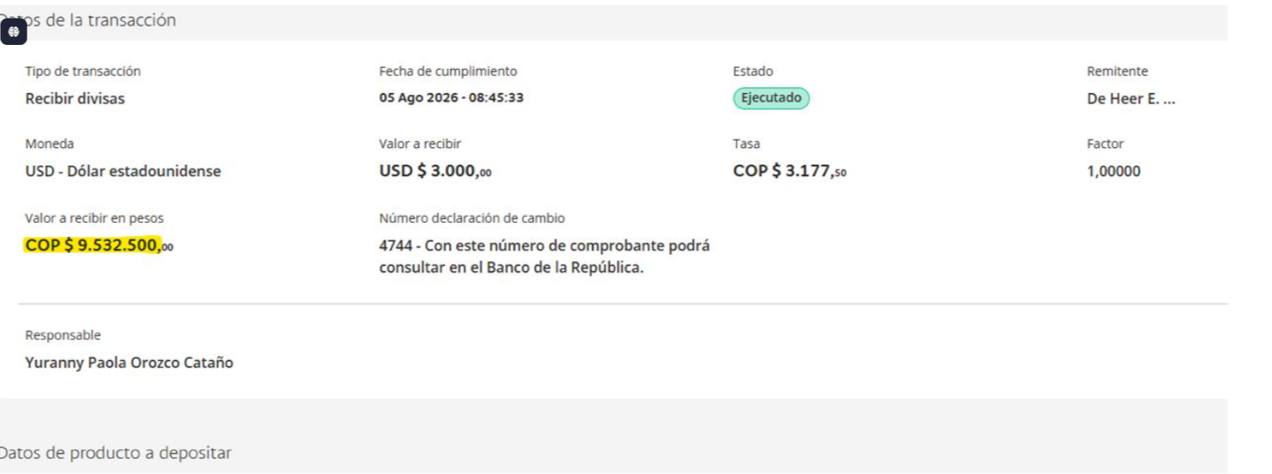

FECHA | BENEFICIARIO | VALOR USD | VALOR EN PESOS
2026-08-05 | CES | $3,000 | $9,532,500

 |  |  |  | PAGO ELECTRO EN LA CES | PAGO UROANALISIS GRAM

VUELO+SIM CARD
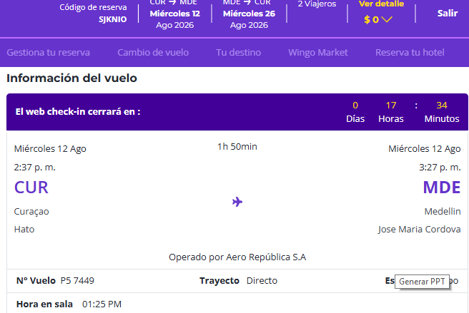
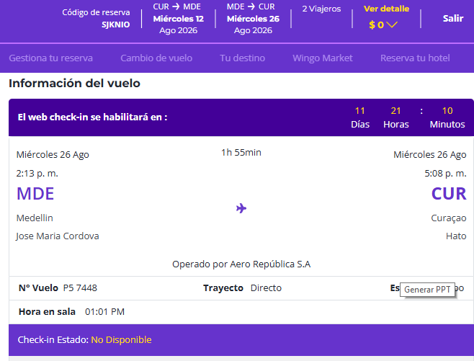
SJKNIO

CONFIRMACION
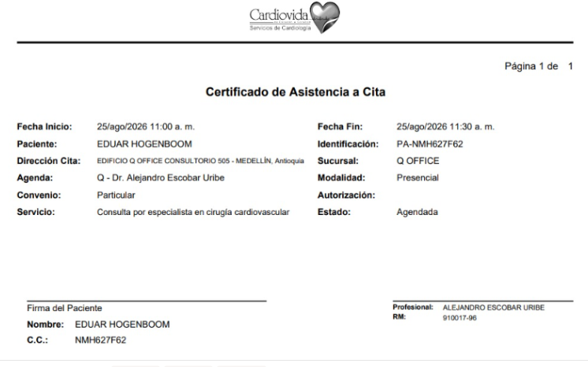
CITA DE PRIMERA VEZ CON UROLOGIA | CITA CIRUGIA | CITA OFTALMOLOGIA
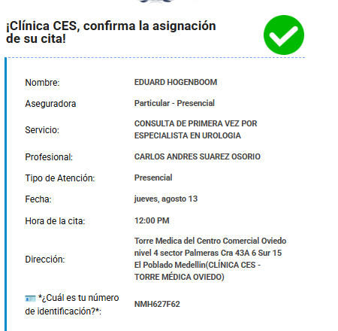
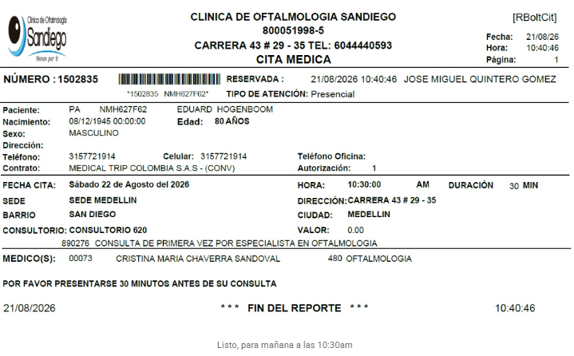

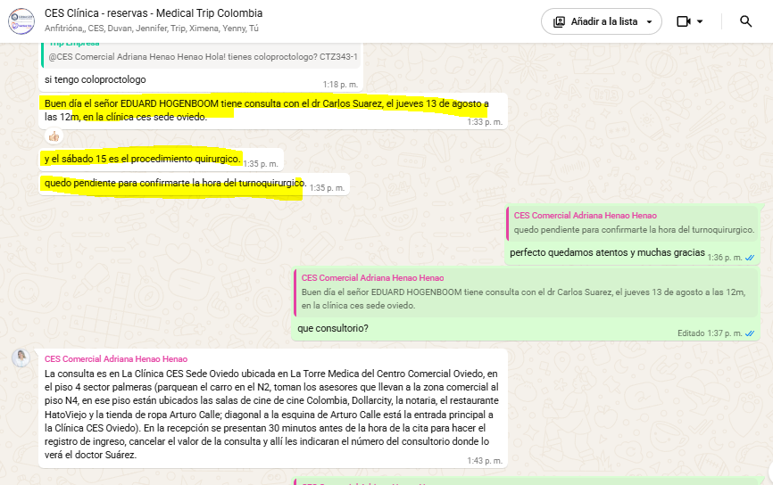

CITA CIRUJANO VASCULAR

HOTEL
